PCA analysis
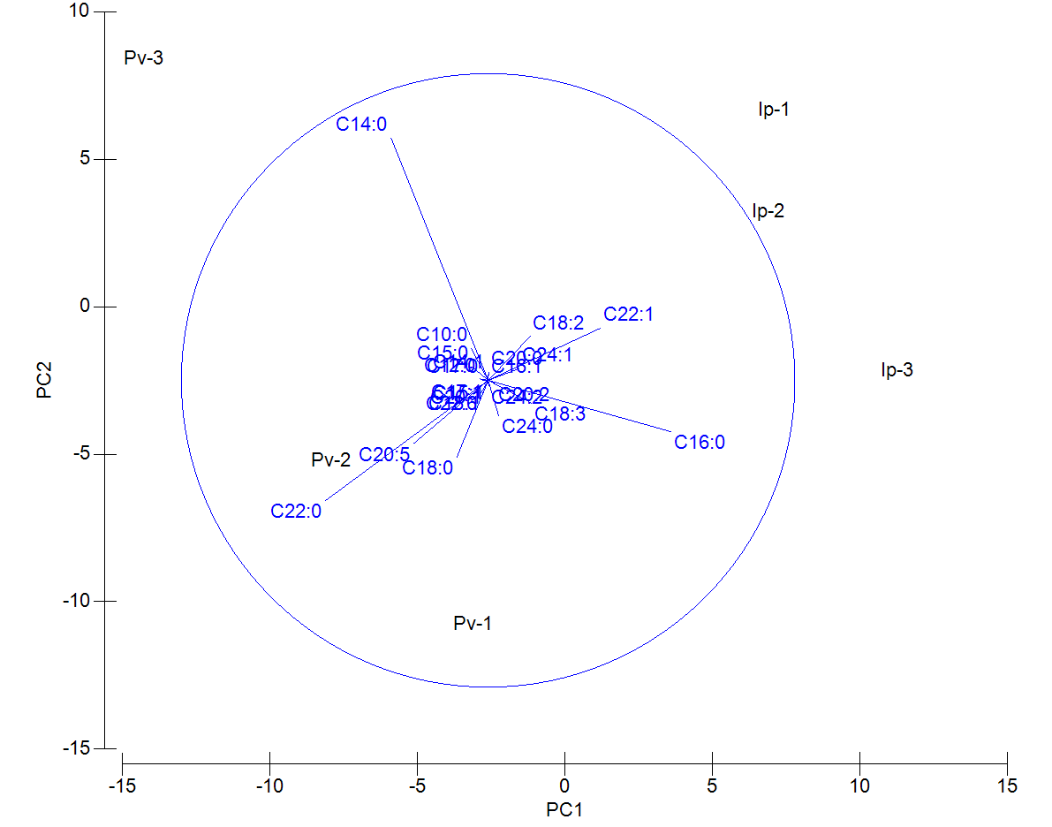
 | Ip-1 | Ip-2 | Ip-3 | Pv-1 | Pv-2 | Pv-3
C10:0 | 3.38 | 4.15 | 2.54 | 2.03 | 4.05 | 4.97
C12:0 | 0.99 | 1.18 | 2.09 | 1.4 | 1.81 | 2.41
C14:0 | 19.68 | 16.85 | 11.22 | 9.22 | 14.72 | 27.75
C15:0 | 1.31 | 1.15 | 0.98 | 1.47 | 1.2 | 2.88
C16:0 | 25.59 | 24.5 | 28.17 | 21.63 | 17.91 | 11.33
C17:0 | 1.49 | 0.12 | 0.14 | 0.91 | 1.19 | 0.76
C18:0 | 4.19 | 7.21 | 7.33 | 11 | 9.09 | 7.52
C20:0 | 2.42 | 0.72 | 1.01 | 1.09 | 1.44 | 1.26
C22:0 | 2.83 | 3.38 | 3.06 | 14.27 | 15.4 | 12.46
C24:0 | 3.32 | 3.44 | 4.6 | 5.39 | 3.53 | 2.62
C14:1 | 1.77 | 1.42 | 0.77 | 1.31 | 1.19 | 1.25
C15:1 | 0.13 | 0.09 | 0.09 | 0.23 | 0.16 | 0.11
C16:1 | 0.54 | 0.53 | 0.66 | 0.55 | 0.52 | 0.61
C17:1 | 0.13 | 0 | 0 | 0.14 | 0.2 | 0.11
C18:1 | 6.34 | 8.14 | 7.63 | 7.62 | 8.18 | 7.49
C20:1 | 0.17 | 0.87 | 0.79 | 0.91 | 0.8 | 0.79
C22:1 | 7.43 | 9.49 | 8.84 | 1.51 | 1.48 | 1.24
C24:1 | 1.83 | 2.93 | 3.29 | 0.61 | 0.74 | 0.81
C18:2 | 6.18 | 1.86 | 2.64 | 0.57 | 0.54 | 0.83
C20:2 | 0.2 | 1.02 | 1.12 | 0.53 | 0.4 | 0.29
C24:2 | 0.33 | 1.5 | 1.34 | 0.85 | 1.46 | 0.9
C18:3 | 3.37 | 3.54 | 5.17 | 3.61 | 1.83 | 0.69
C20:5 | 3.71 | 4.26 | 4.33 | 9.61 | 9.81 | 8.34
C22:6 | 2.65 | 1.66 | 2.18 | 3.54 | 2.37 | 2.56

 |  |  |  |  |  |  | Eigenvalues
 |  |  |  |  |  |  | PC | Eigenvalues | %Variation | Cum.%Variation
 |  |  |  |  |  |  | 1 | 100 | 62.1 | 62.1 | Eigenvectors
 |  |  |  |  |  |  | 2 | 54.7 | 33.9 | 96 | Variable | PC1 | PC2 | PC3
 |  |  |  |  |  |  | 3 | 4.96 | 3.1 | 99.1 | C10:0 | -0.056 | 0.105 | -0.143
 |  |  |  |  |  |  |  |  |  |  | C12:0 | -0.029 | 0.005 | -0.098
 |  |  |  |  |  |  |  |  |  |  | C14:0 | -0.316 | 0.79 | 0.029
 |  |  |  |  |  |  |  |  |  |  | C15:0 | -0.054 | 0.045 | -0.013
 |  |  |  |  |  |  |  |  |  |  | C16:0 | 0.595 | -0.167 | 0.249
 |  |  |  |  |  |  |  |  |  |  | C17:0 | -0.02 | 0.001 | 0.222
 |  |  |  |  |  |  |  |  |  |  | C18:0 | -0.102 | -0.25 | -0.308
 |  |  |  |  |  |  |  |  |  |  | C20:0 | 0.002 | 0.027 | 0.243
 |  |  |  |  |  |  |  |  |  |  | C22:0 | -0.531 | -0.393 | 0.157
 |  |  |  |  |  |  |  |  |  |  | C24:0 | 0.034 | -0.116 | 0.026
 |  |  |  |  |  |  |  |  |  |  | C14:1 | -0.001 | 0.017 | 0.082
 |  |  |  |  |  |  |  |  |  |  | C15:1 | -0.002 | -0.005 | 0.011
 |  |  |  |  |  |  |  |  |  |  | C16:1 | 0.001 | 0.001 | -0.007
 |  |  |  |  |  |  |  |  |  |  | C17:1 | -0.005 | -0.003 | 0.023
 |  |  |  |  |  |  |  |  |  |  | C18:1 | -0.016 | -0.04 | -0.241
 |  |  |  |  |  |  |  |  |  |  | C20:1 | -0.009 | -0.019 | -0.097
 |  |  |  |  |  |  |  |  |  |  | C22:1 | 0.367 | 0.171 | -0.378
 |  |  |  |  |  |  |  |  |  |  | C24:1 | 0.102 | 0.039 | -0.219
 |  |  |  |  |  |  |  |  |  |  | C18:2 | 0.137 | 0.143 | 0.58
 |  |  |  |  |  |  |  |  |  |  | C20:2 | 0.024 | -0.012 | -0.127
 |  |  |  |  |  |  |  |  |  |  | C24:2 | 0.002 | -0.019 | -0.171
 |  |  |  |  |  |  |  |  |  |  | C18:3 | 0.142 | -0.075 | -0.024
 |  |  |  |  |  |  |  |  |  |  | C20:5 | -0.243 | -0.206 | 0.033
 |  |  |  |  |  |  |  |  |  |  | C22:6 | -0.023 | -0.04 | 0.169

